入力シート
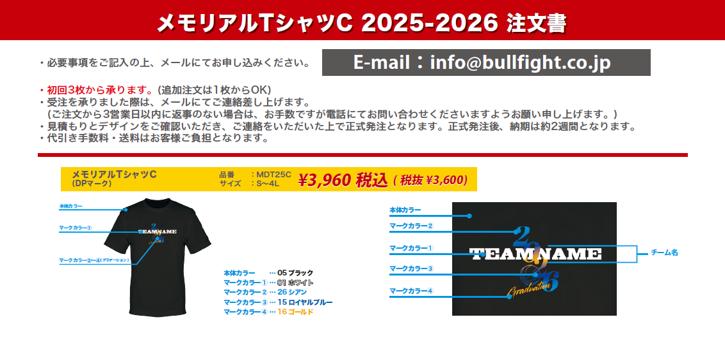

本体カラー |  | ―
マークカラー① |  | ―
マークカラー② |  | ―
マークカラー③ |  | ―
マークカラー④ |  | ―

年号
チーム名

チーム名 |  |  |  |  |  |  | 住所 〒 |  |  |  |  |  |  |  |  | TEL
 |  |  |  |  |  |  |  |  |  |  |  |  |  |  |  | 携帯
代表者名 （コーチ・保護者）
 |  |  |  |  |  |  | 氏名
お支払い方法 |  |  |  |  |  |  | Mail
―

サイズ | S |  |  | M |  | L |  | LL |  | 3L |  | ４L |  | 合計枚数 |  | 合計金額
サイズスペック | (H)65(W)51 |  |  | (H)67(W)53 |  | (H)69(W)55 |  | (H)71(W)57 |  | (H)73(W)59 |  | (H)75(W)61 |  | 0 |  | ¥0
枚数 | 0 |  |  | 0 |  | 0 |  | 0 |  | 0 |  | 0 |  |  | 枚
 |  |  | 枚 |  | 枚 |  | 枚 |  | 枚 |  | 枚 |  | 枚

